大厅装饰
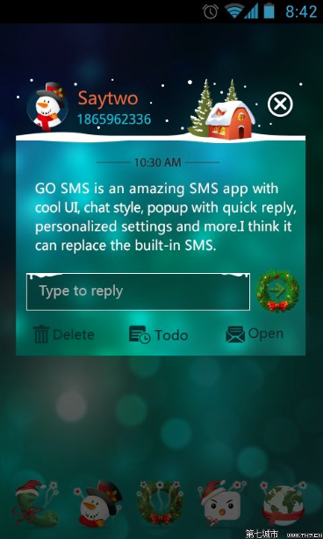
圣诞节大厅、UI装饰

UI需求 | 1 | 大厅背景添加圣诞节装饰
 | 2 | 大厅中的按钮增加圣诞节装饰
 | 3 | 大厅公告牌添加圣诞节装饰

特效需求 | 1 | 圣诞节装饰的特效

